Sheet3
contrib-uglifyプラグインの機能でJavaScriptの最小化を行う例を紹介します。

Webページのボタンが押された時に現在時刻を表示したり背景色を変更したりする単純なサンプルです。

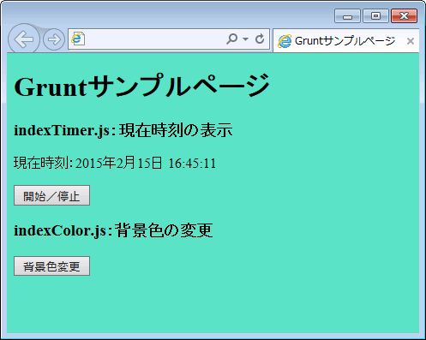

サンプルのファイル構成は表2のような構成になっています。

 | フォルダ | ファイル | ファイル内容
 | HelloGrunt | index.html | Webページファイル
 | HelloGrunt/js_src | index.html | 背景色を変更する処理のJavaScriptファイル
 | HelloGrunt/js_src | index.html | 現在時刻を表示する処理のJavaScriptファイル

timer.jsの内容を以下に示します。

 | // jQueryの初期化処理
 | $(function(){
 | // setIntervalのID
 | var intervalID = null;

 | // ボタンハンドラ
 | $("#toggle-timer").on("click", function(){
 | // タイマーが実行されていない場合はタイマー開始
 | if (intervalID == null) {
 | startTimer();
 | }
 | // タイマー実行中の場合はタイマー終了
 | else {
 | stopTimer();
 | }
 | });

 | /**
 | * タイマー開始
 | */
 | var startTimer = function(){
 | if (intervalID == null) {
 | intervalID = setInterval(function(){
 | $("#now-time").text(new Date().toLocaleString());
 | }, 1000);
 | }
 | };

 | /**
 | * タイマー終了
 | */
 | var stopTimer = function(){
 | if (intervalID != null) {
 | clearInterval(intervalID);
 | intervalID = null;
 | }
 | };
 | });

